דפון למניעת התפתחות עמידויות
מניעת התפתחות עשבים עמידים
לקוטלי עשבים

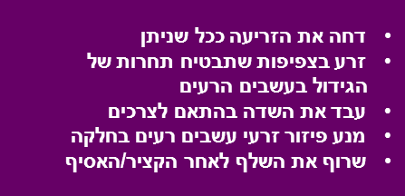
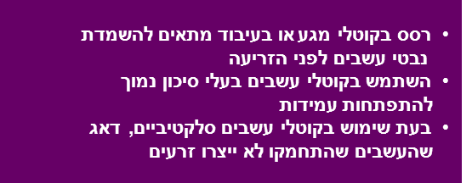

רשימת קוטלי העשבים בהתאם למנגנון פעולתם ורמת הסיכון להופעת עמידות כנגדם:

סיכון גבוה

קבוצה A פינוקסדן (אקסיאל), הלוקסיפופ (גלנט), פלואזיפופ (דגנול), קלודינפופ (טופיק), קויזאלופופ (לאופרד, פילוט, פנטרה), פנוקסאפרופ (פומה), פרופאקויזפופ (שוגון), קלטודים (סלקט), ציקלוקסידים (פוקוס) (מעכבי האנזים ACCase)

קבוצה B טריאסולפורון (אמבר), טריבנורון (אקספרס), בלורסולפורון (גלין), יודוסולפורון (הוסאר), רימסולפורון (טיטוס), סולפוסולפורון (מוניטור), אימזאפיר (ארסנל), אימזמטאפיר (קדרה), פלורסולם+ פלומטסולם (דרבי), פיריטיובק (סטייפל), טריפלוקסיסולפורון (אנווק), פרופוכסיקרבזון (אולימפוס) מזוסולפורון (אטריביוט קומבי), פוראמסולפורון (אקיפ) (מעכבי האנזים ALS )

סיכון בינוני

קבוצה C אטרזין, אמטרין, טרבוטרין, סימזין, פרומטרין, מטריבוזין, דיורון, לינורון, מטהמיטרון, מטוקסורון, פלואומטורון, ברומציל, טרבציל, בנטזון, ברומוקסיניל, פירידט, (מעכבי פוטוסינתזה- II)

סיכון נמוך

קבוצה D דוקטלון, פאראקוואט (ברן), דיקוואט (רגלון) (מעכבי פוטוסיתזה - I)

קבוצה E אוקסיפלואופן (גול, גליגן, אוקסיגל), אוקסדיאזון (רונסטאר(, פומסאפן (פלקס), אקלוניפן (צ'לנג'), אקופארט, קרפנטרזון (אורורה), סולפנטרזון (בוראל), צינידון (לוטוס), (מעכבי האנזים PPO )

קבוצה F איזוקסאפלוטול (באלאנס), דיפלופניקן (קוורץ, יגואר), קלומזון (קומנד), (בלאנס) איזוקסאדיפן (לאודיס), פלואורוכלורידון (רייסר) (עכוב קרטנואידים-בליצ'רים)

קבוצה G גלייפוסט (ראונדאפ), סולפוסייט (טאצ’דאון) (מעכבי האנזים EPSP)
קבוצה H גלופוסינט-אמוניום (בסטה) ( עיכוב סינתזת גלוטמין)

קבוצה K1+K3 טריפלורלין (טרפלן), אתלפלורלין (סונלאן), אוריזלין (סורפלאן), פנדימתלין (סטומפ), כלורטאל (דקטאל), אלאכלור, מטולאכלור (דואל), דימתאמיד (פרונטייר), פרופיזאמיד (קרב) (מעכבי חלוקת תאים)

קבוצה N אתופומסאט (נורטרון) (מעכבי ייצור חומצות שומן)

קבוצה O 2,4-D (אלבר 40, אלבר-סופר, אמינובר, לנטמול, סאנאפן-סופר), MCPA (אלבר-M) 2,4-DB (דיביקן), MCPP (אופטיקה, דופלוזן, אורורה טורבו) פלורוקסיפיר (טומהוק, סטרן) טריכלופיר (גרלון, טריבל), קלופירליד (לונטרל) ( אוקסינים סינתטיים -הורמונליים)

קבוצה Z MSMA (טרגט) (מנגנון לא ידוע)

דפון זה הוכן על ידי: ד"ר טוביה יעקובי ושי כיתאין, בחסות האגודה הישראלית למדע העשבים הרעים (תשס"ד 2004)
עדכון אחרון ע"י מאור מצרפי ועידן ריצ'קר (2016)

